카카오선물하기_카드형
플랫폼 | 순위 | 1위 | 2위 | 3위 | 4위 | 5위 | 6위 | 7위 | 8위 | 9위 | 10위
건강식품·영양제 | 썸네일 | 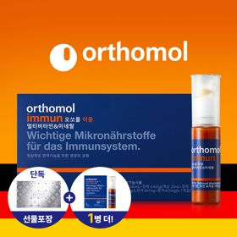 | 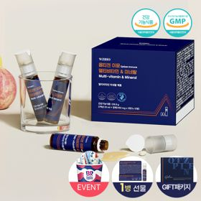 | 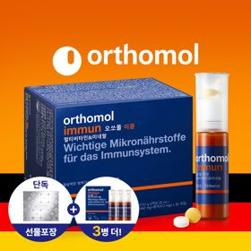 | 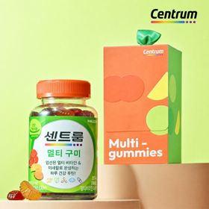 | 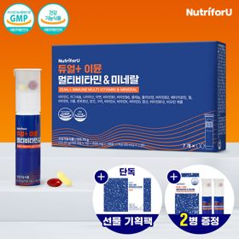 | 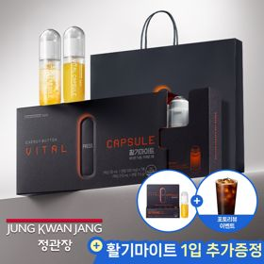 | 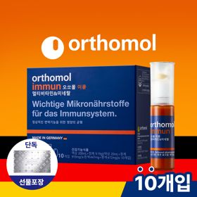 | 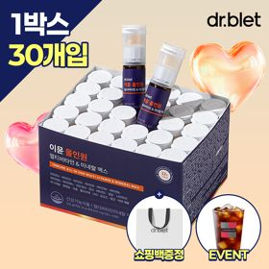 | 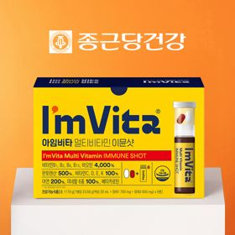 | 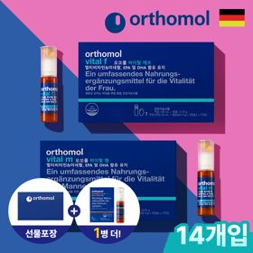
 | 카테고리 | 멀티비타민/종합비타민 | 멀티비타민/종합비타민 | 멀티비타민/종합비타민 | 멀티비타민/종합비타민 | 멀티비타민/종합비타민 | 홍삼/인삼 | 멀티비타민/종합비타민 | 멀티비타민/종합비타민 | 멀티비타민/종합비타민 | 기타/특수목적
 | 브랜드 | 오쏘몰 | 옵티젠 | 오쏘몰 | 센트룸 | 뉴트리포유 | 정관장 | 오쏘몰 | 닥터블릿 | 종근당건강 | 오쏘몰
 | 상품명 | 독일 명품 비타민 오쏘몰 이뮨 멀티비타민&미네랄 8입(7+1) - 추석 기프트 에디션 (공식수입) | "한국인 맞춤 명품 비타민" 옵티젠 이뮨 멀티비타민&미네랄 10입+1입 / 1박스 (+1입 추가 GIFT/선물패키지) | '3입 증정' "독일 명품 비타민" 오쏘몰 이뮨 멀티비타민&미네랄 30+3입 - 추석 기프트 에디션 | [센트룸] 맛있는 멀티비타민 미네랄 멀티구미 (80구미) | 명품 비타민 뉴트리포유 듀얼+ 이뮨 종합 멀티비타민&미네랄 7입+2입 증정 - 선물하기 단독 에디션 | 신상비타민선물 [정관장] 활기마이트(액상30ml+분말500mg) 7입 + [증정] 1입 | 독일 명품 비타민 오쏘몰 이뮨 멀티비타민&미네랄 10입 - 추석 기프트 에디션 (공식수입) | "올인원 명품비타민" 이뮨비타민 올인원 멀티비타민&미네랄 프로 30병+쇼핑백증정 | 비타민 선물 추천 아임비타 멀티비타민 이뮨샷 1박스(5입) / 비타민선물 응원선물 에너지 선물 직장동료 선물 | '1입 추가 증정' "성별 맞춤 설계" 오쏘몰 바이탈 m/f 14+1입 - 시그니처 기프트 에디션 (공식수입)
 | 판매가 | 34,000원 | 26,900원 | 109,000원 | 24,000원 | 19,900원 | 35,000원 | 43,000원 | 52,900원 | 15,900원 | 59,800원
 | 링크 | 바로가기 | 바로가기 | 바로가기 | 바로가기 | 바로가기 | 바로가기 | 바로가기 | 바로가기 | 바로가기 | 바로가기

플랫폼 | 순위 | 1위 | 2위 | 3위 | 4위 | 5위 | 6위 | 7위 | 8위 | 9위 | 10위
다이어트·이너뷰티 | 썸네일 | 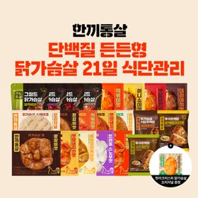 | 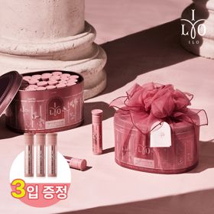 | 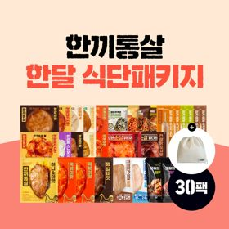 | 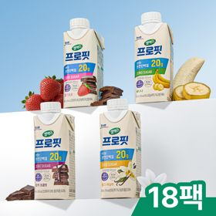 | 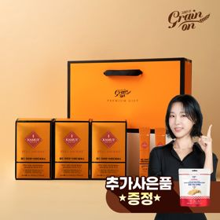 | 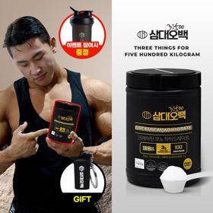 | 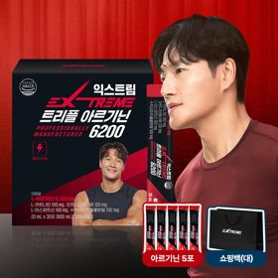 | 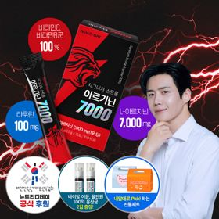 | 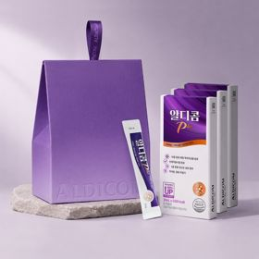 | 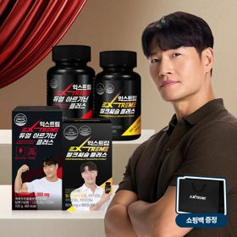
 | 카테고리 | 다이어트/체중관리 | 피부/미용 | 다이어트/체중관리 | 다이어트/체중관리 | 기타/특수목적 | 다이어트/체중관리 | 다이어트/체중관리 | 다이어트/체중관리 | 기타/특수목적 | 다이어트/체중관리
 | 브랜드 | 한끼통살 | 아일로 | 한끼통살 | 셀렉스 | 그레인온 | 삼대오백 | 익스트림 | 뉴트리디데이 | 알디콤 | 익스트림
 | 상품명 | [한끼통살] 단백질 든든형 닭가슴살 21일 식단관리+(증정)현미크리스피 닭가슴살 오리지널 1개 | '3입 증정' "선물하기 1등 콜라겐" 아일로 타입1 콜라겐 비오틴 앰플 28일분 오간자 에디션+ 앰플 3입 추가 증정 | [한끼통살] 닭가슴살 한달 식단패키지 30팩+(증정)보냉백 | 셀렉스 프로핏 맛있는 완전단백질 250ml 18팩 딸기초코/모카초콜릿/밀크바닐라/바나나 택1 | [그레인온] 골드 카무트 브랜드밀 효소 3개월(+선물포장) +파로저당 단백칩 증정 | [운동선물/헬스] 삼대오백 모노 크레아틴 100서빙 운동 필수템 +키링증정 | 아르기닌 증정 남친 활력선물 대한민국 NO.1 김종국 트리플아르기닌 6200 (30포) + 아르기닌 추가 증정 | "이게 바로 찐! 초고함량" 액상스틱 L-아르기닌 7000 3박스 [케이스 동봉] | [단독] 알디콤Plus 숙취해소제 선물세트 (5포입x3개) | 아메리카노 증정 에너지 활력선물 [김종국 추천세트]익스트림 아르기닌정 (2개월분) & 밀크씨슬 플러스 (2개월분) + 쇼핑백 증정
 | 판매가 | 64,200원 | 65,900원 | 86,800원 | 28,900원 | 46,900원 | 17,900원 | 43,900원 | 30,900원 | 33,200원 | 25,900원
 | 링크 | 바로가기 | 바로가기 | 바로가기 | 바로가기 | 바로가기 | 바로가기 | 바로가기 | 바로가기 | 바로가기 | 바로가기

다이소몰_카드형
플랫폼 | 순위 | 1위 | 2위 | 3위 | 4위 | 5위 | 6위 | 7위 | 8위 | 9위 | 10위
다이소몰 | 썸네일 | 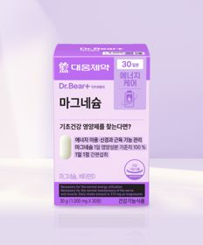 | 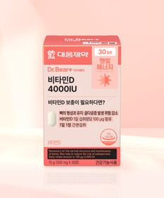 |  |  | 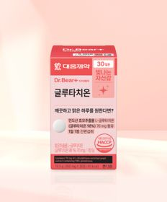 |  |  | 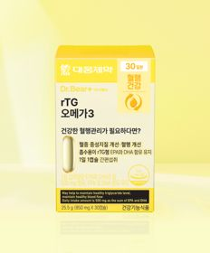 |  | 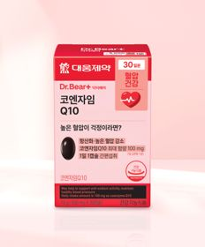
 | 카테고리 | 마그네슘 | 비타민D | 기타/특수목적 | 기타/특수목적 | 기타/특수목적 | 다이어트/체중관리 | 루테인/눈건강 | 루테인/눈건강 | 기타/특수목적 | 혈행
 | 브랜드 | 대웅제약 | 대웅제약 | 동국제약 | 판티오 | 대웅제약 | 동국제약 | 대웅제약 | 대웅제약 | 종근당건강 | 대웅제약
 | 상품명 | 대웅제약 마그네슘 30정 30일분 | 대웅제약 비타민D 4000IU 30정 30일분 | [신혜선 PICK] 동국 마이팝 푸룬＆식이섬유 | [보령약국 X Pantio] 스트레스 케어 올인원 15포 15일분 | 대웅제약 글루타치온 30정 30일분 | 동국제약 혈당케어＆유산균 30캡슐 | 대웅제약 식물성 뉴티지 오메가3 30캡슐 30일분 | 대웅제약 rTG 오메가3 30캡슐 30일분 | [김우빈 PICK] 종근당건강 아임비타 비타민B 2000 30정 30일분 | 대웅제약 코엔자임 Q10 30캡슐 30일분
 | 판매가 | 3,000원 | 3,000원 | 2,000원 | 5,000원 | 5,000원 | 5,000원 | 5,000원 | 5,000원 | 5,000원 | 5,000원
 | 링크 | 바로가기 | 바로가기 | 바로가기 | 바로가기 | 바로가기 | 바로가기 | 바로가기 | 바로가기 | 바로가기 | 바로가기

올리브영_카드형
플랫폼 | 순위 | 1위 | 2위 | 3위 | 4위 | 5위 | 6위 | 7위 | 8위 | 9위 | 10위
올리브영 | 썸네일 | 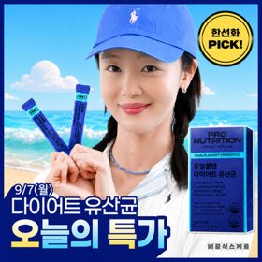 |  | 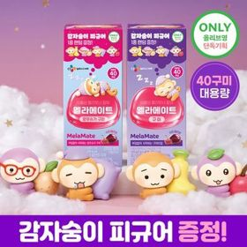 | 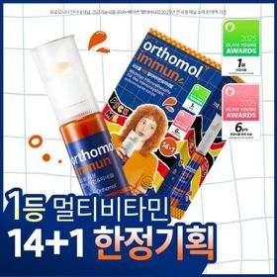 | 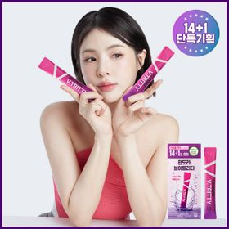 | 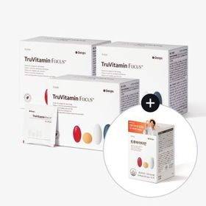 | 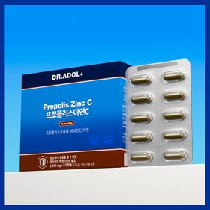 |  | 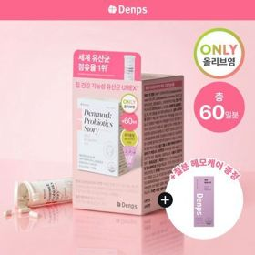 | 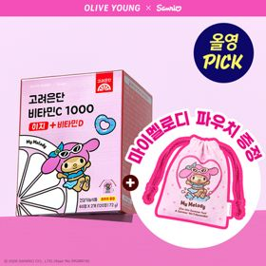
 | 카테고리 | 다이어트/체중관리 | 마그네슘 | 기타/특수목적 | 멀티비타민/종합비타민 | 기타/특수목적 | 기타/특수목적 | 기타/특수목적 | 프로바이오틱스/유산균 | 프로바이오틱스/유산균 | 비타민C/항산화
 | 브랜드 | 프로뉴트리션 | 에스더포뮬러 | 멜라메이트 | 오쏘몰 | 판도라 | 덴프스 | 닥터아돌 | 지노마스터 | 덴프스 | 고려은단
 | 상품명 | [한선화 PICK] 프로뉴트리션 듀얼플랜 다이어트 유산균 14포 | [국민영양] 여에스더 마그네슘 30정 (1개월분) | [감자숭이 기획] 멜라메이트 구미/로우슈가/버라이어티팩 구미 20/40/50구미 | 오쏘몰 이뮨 멀티비타민&미네랄 14입+1입 증정 기획 (2주분) | 판도라 브이트리티 7/14+1포 (7/15일분) | 덴프스 트루바이타민 포커스 3/4박스 (3/4개월분) +증정: 트루바이타민 12포 | 닥터아돌 프로폴리스아연C 120캡슐 (60일분) | 지노마스터 질유산균 30캡슐 기획 (+보라지유 5일분) (1개월분) | 덴프스 덴마크 유산균이야기 우먼 2개월분(질유산균) + 철분 헤모케어 3포 증정 | [9월 올영픽] 고려은단 비타민C1000 이지+비타민D 120정 (+마이멜로디 파우치) (60일분)
 | 판매가 | 33,900원 | 9,700원 | 15,900원 | 55,900원 | 24,700원 | 88,000원 | 41,400원 | 27,400원 | 31,900원 | 10,900원
 | 링크 | 바로가기 | 바로가기 | 바로가기 | 바로가기 | 바로가기 | 바로가기 | 바로가기 | 바로가기 | 바로가기 | 바로가기

